Sheet1
产品 | 规格尺寸 | 重量 | 材质
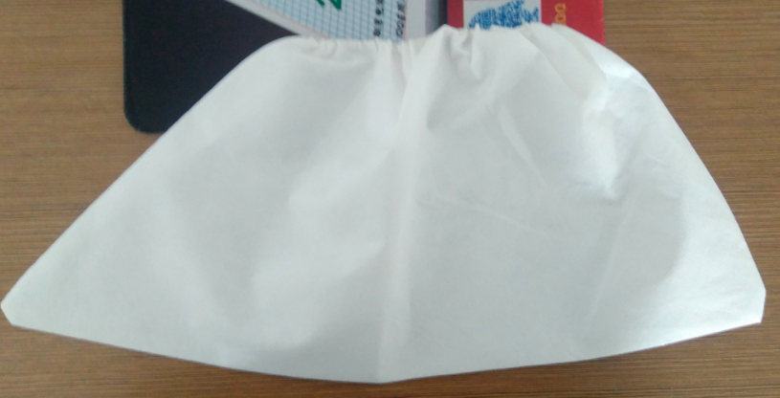 | 40cm*12cm*18cm | 6.97 g | 无纺纸贴膜
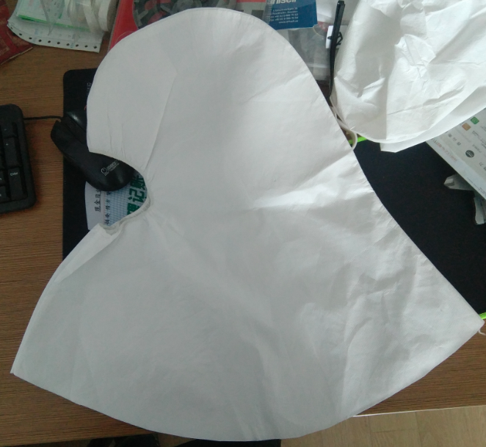 | 52cm*47cm | 23g | 无纺纸贴膜
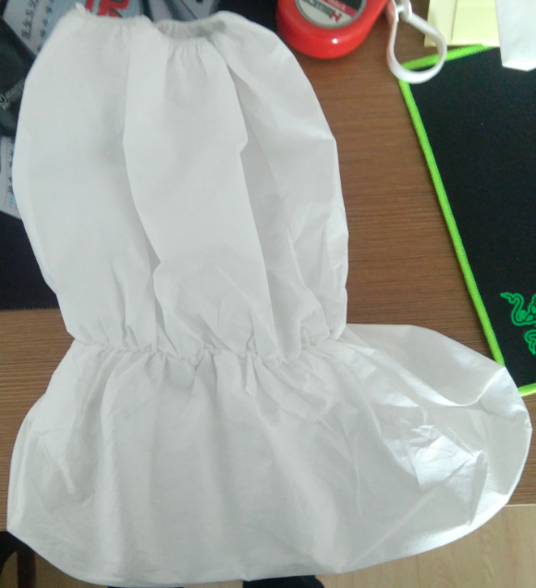 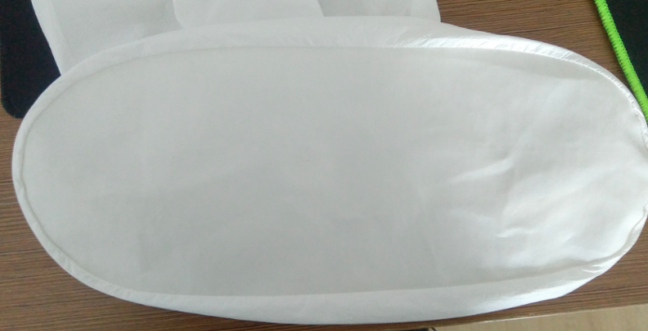 | 39cm*35cm 35cm*15cm | 50g | 无纺纸贴膜 PU皮

